Layout Screen
Detail Design | Project | ASOFT - ERP.NET | ID Screen | TMF2025 | Created By | Hoàng vũ | Updated By | Hoàng vũ
 | Module | ASOFT-TM | Name Screen | Chon công việc | Created Date | 2017-10-17 | Updated Date | 2017-10-17

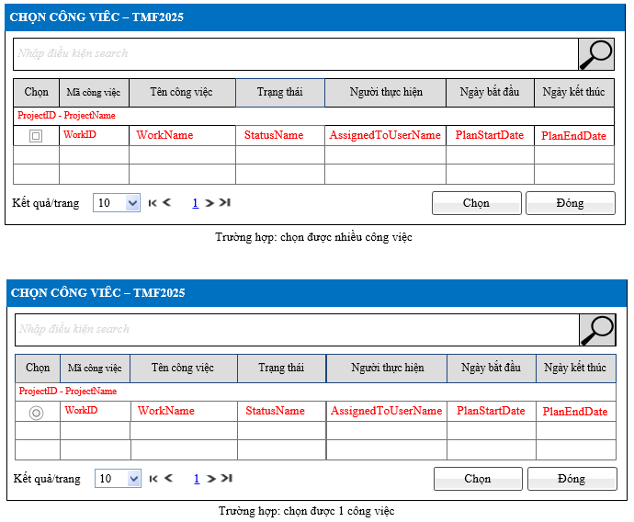
Layout |  |  |  |  |  |  | Overview
 |  |  |  |  |  |  | Sử dụng màn hình này để: Cho phép người dùng chọn công việc cha hoặc công việc trước cho công việc hiện tại tham chiếu

 |  |  |  |  |  |  | Flow Screen
 |  |  |  |  |  |  | Login TH1: Thêm công việc Login TM-> Nghiệp vụ-> Công việc -> Thêm (Dạng Kanban/Dạng danh sách/Dạng lịch/Dạng Gantt) -> TMF2021-Cập nhât công việc -> button [Công việc cha/Công việc trước] TH2: Xem/sửa công việc Login TM-> Nghiệp vụ-> Công việc - Dạng Kanban: Chọn vào button [Sửa] -> Cập nhật công việc_TMF2021 -> button [Công việc cha/Công việc trước] - Dạng danh sách: Chọn vào link [Mã công việc] -> Xem chi tiết công việc_TMF2022 -> chọn button [Sửa] -> Cập nhật công việc_TMF2021 -> button [Công việc cha/Công việc trước] - Dạng lịch: Chọn vào nhóm link [Công việc] -> Cập nhật công việc_TMF2021 -> button [Công việc cha/Công việc trước] - Dạng Gantt: Chọn vào link [Công việc] -> Cập nhật công việc_TMF2021 -> button [Công việc cha/Công việc trước]

